original_data
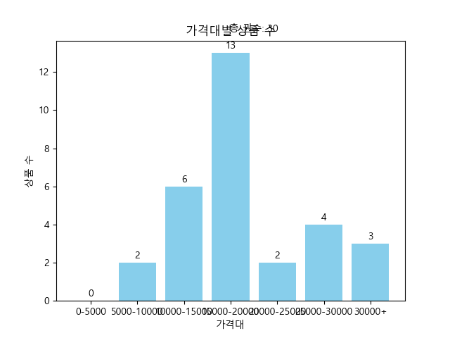
제목 | 가격 | 등수 | 연도 | 가격대
할아버지가 들려주는 6.25전쟁 이야기 | 21380 | 역사 25위 | 2024.01.03. | 20000-25000
성서의 역사 (세상에서 가장 영향력 있는 책 이야기) | 47030 | 종교 80위 | 2023.12.07. | 30000+
총 균 쇠 (인간 사회의 운명을 바꾼 힘) | 34650 | 역사 5위 | 2023.05.11. | 30000+
잡동산이 현대사 세트 (전우용의 근현대 한국 박물지) | 26820 | 역사 6위 | 2023.12.08. | 25000-30000
벌거벗은 한국사: 영웅편 (본격 우리 역사 스토리텔링쇼) | 20250 | 역사 20위 | 2023.12.04. | 20000-25000
아는 만큼 보인다 (한 권으로 읽는 나의 문화유산답사기) | 67500 | 역사 19위 | 2023.06.09. | 30000+
문화재에 숨은 신비한 동물 사전 (학예사가 들려주는 우리 역사 속 환상동물 이야기) | 16920 | 역사 117위 | 2023.11.30. | 15000-20000
최태성의 365 한국사 일력 (곁에 두고 쉽게 배우는 오늘의 역사) | 11880 | 역사 22위 | 2023.11.06. | 10000-15000
포천 | 19800 | 역사 49위 | 2024.01.31. | 15000-20000
12.12 쿠데타와 나 | 15840 | 역사 53위 | 2024.01.31. | 15000-20000
조선 왕 연대기 (조선을 뒤흔든 피할 수 없는 운명의 사건 80) | 14370 | 역사 63위 | 2024.01.22. | 10000-15000
외우지 않고 통째로 이해하는 통한국사 1: 구석기에서 고려까지 (구석기에서 고려까지) | 19800 | 역사 91위 | 2023.09.21. | 15000-20000
세계사 속의 한국근현대사 | 18810 | 역사 139위 | 2024.01.22. | 15000-20000
일상 속에 숨어 있는 뜻밖의 세계사 (창문과 굴뚝에서 케이크와 에어컨까지, 우리 곁에 있는 그것들은 모두 어디서 왔을까) | 15820 | 역사 76위 | 2024.01.22. | 15000-20000
한국 현대사를 뒤흔든 40가지 사건 (20세기 한국사의 변곡점을 만들어낸 순간들) | 19670 | 역사 140위 | 2023.12.26. | 15000-20000
박시백의 고려사 4 (대몽항쟁의 끝, 부마국 고려) | 17000 | 역사 45위 | 2023.08.28. | 15000-20000
초판본 난중일기(오리지널 초판본 패브릭 표지 디자인) (오리지널 초판본 패브릭 표지디자인) | 13860 | 역사 26위 | 2023.12.20. | 10000-15000
나의 문화유산답사기 12: 서울편(4) (강북과 강남: 한양도성 밖 역사의 체취) | 26100 | 역사 123위 | 2022.10.25. | 25000-30000
요즘 어른을 위한 최소한의 세계사 (펼치는 순간 단숨에 6,000년 역사가 읽히는) | 28220 | 역사 2위 | 2023.09.22. | 25000-30000
스파이와 배신자 (역사상 가장 중요한 이중 스파이, 올레크 고르디옙스키) | 17100 | 역사 120위 | 2023.07.15. | 15000-20000
최소한의 한국사(10만 부 기념 청자 에디션) (5천 년 역사가 단숨에 이해되는) | 8400 | 역사 1위 | 2023.06.21. | 5000-10000
황현필의 한국사 평생 일력 | 12400 | 역사 17위 | 2023.11.11. | 10000-15000
역사의 연구 1 (A STUDY OF HISTORY, 신축약판, 개정판) | 9135 | 역사 142위 | 2023.12.08. | 5000-10000
설민석의 조선왕조실록 (대한민국이 선택한 역사 이야기) | 16650 | 역사 60위 | 2016.07.20. | 15000-20000
여행자를 위한 교토 답사기 | 13500 | 역사 56위 | 2023.09.22. | 10000-15000
잡동산이 현대사 1: 일상·생활 (전우용의 근현대 한국 박물지) | 15840 | 역사 27위 | 2023.12.08. | 15000-20000
잡동산이 현대사 3: 정치 경제 (전우용의 근현대 한국 박물지) | 16920 | 역사 43위 | 2023.12.08. | 15000-20000
잡동산이 현대사 2: 사회 문화 (전우용의 근현대 한국 박물지) | 11844 | 역사 89위 | 2023.12.08. | 10000-15000
1945년 해방 직후사 (현대 한국의 원형) | 18000 | 역사 12위 | 2023.11.24. | 15000-20000
일본군 위안부 인사이드 아웃 | 27360 | 역사 64위 | 2023.12.07. | 25000-30000

